List1
Přihláška na tábor rodičů a dětí YMCA Brno |  |  |  | 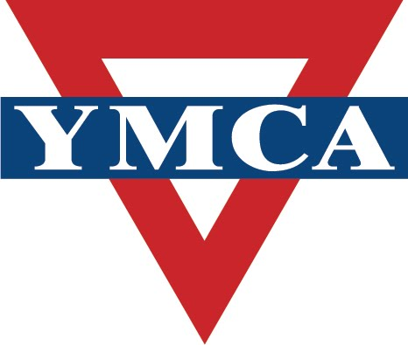

23. 7. - 30. 7. 2022
Veverská Bítýška 147
Jméno dospělý

Datum narození dospělý

Adresa

Email

Telefon

Jméno dítě

Datum narození dítěte

Jméno dítě

Datum narození dítěte

Jméno dítě

Datum narození dítě

 |  | cena (Kč) | počet dětí | částka
Účastnické poplatky | dítě do 1 roku | 200 |  | 0
 | dítě 1-5 let | 1500 |  | 0
 | dítě 6-10 let | 1900 |  | 0
 | dospělý (11+ let) | 3100 |  | 0
Celková částka |  |  |  | 0

Variabilní symbol | Vám bude zaslán na Váš email po obdržení přihlášky

Platba na fakturu | Firma
 | Adresa
 | IČO
 | částka
Kontakt YMCA Brno | Kounicova 3, 602 00 Brno
 | tel. 541 215 533, email : ymca@ymcabrno.cz
Podpis

